Trang_bìa
Posts and Telecommunications Institute of Technology |  |  |  |  |  |  | Thiết kế |  | Tài liệu phát triển |  | Tên hệ thống |  | Quản lý thi trắc nghiệm |  |  |  | Người tạo |  | VietND | Ngày tạo |  | 05/10/2023
 |  |  |  |  |  |  |  |  |  |  |  |  |  |  |  |  | Người cập nhật |  |  | Ngày cập nhật
 |  |  |  |  |  |  |  |  |  |  | Màn hình (ID) |  | ForgotPassword |  | Màn hình (Tên) |  | Màn hình quên mật khẩu

 | XÂY DỰNG WEBSITE QUẢN LÝ THI TRẮC NGHIỆM Tài liệu phát triển hệ thống

 | Version 1.0

 |  |  |  |  |  |  |  |  |  | 1. Mục đích |  |  | 7. Giao diện màn hình
 |  |  |  |  |  |  |  |  |  | 2. Giới hạn hoạt động |  |  | 8. Danh sách hạng mục
 |  |  |  |  |  |  |  |  |  | 3. Giới hạn hệ thống |  |  | 9. Khái quát chức năng
 |  |  |  |  |  |  |  |  |  | 4. Chức năng liên quan |  |  | 10. Xử lý chi tiết
 |  |  |  |  |  |  |  |  |  | 5. Không bao gồm
 |  |  |  |  |  |  |  |  |  | 6. Sơ đồ

Posts and Telecommunications Institute of Technology |  |  |  |  |  |  | Thiết kế |  | Tài liệu phát triển |  | Tên hệ thống |  | Quản lý thi trắc nghiệm |  |  |  | Người tạo |  | VietND | Ngày tạo |  | 05/10/2023
 |  |  |  |  |  |  |  |  |  |  |  |  |  |  |  |  | Người cập nhật |  |  | Ngày cập nhật
 |  |  |  |  |  |  |  |  |  |  | Màn hình (ID) |  | ForgotPassword |  | Màn hình (Tên) |  | Màn hình quên mật khẩu

 | Lịch sử chỉnh sửa

 | Ver |  | Ngày cập nhật |  |  | Nội dung cập nhật |  |  |  |  |  |  | Người cập nhật
 |  |  |  |  |  |  |  |  |  |  |  |  |  | Ngày duyệt |  | Người duyệt |  | Ngày duyệt |  |  | Người duyệt
 | 1 |  | 05/10/2023 |  |  | Tạo mới |  |  |  |  |  |  | VietND

Posts and Telecommunications Institute of Technology |  |  |  |  |  |  | Thiết kế |  | Tài liệu phát triển |  | Tên hệ thống |  | Quản lý thi trắc nghiệm |  |  |  | Người tạo |  | VietND | Ngày tạo |  | 05/10/2023
 |  |  |  |  |  |  |  |  |  |  |  |  |  |  |  |  | Người cập nhật |  |  | Ngày cập nhật
 |  |  |  |  |  |  |  |  |  |  | Màn hình (ID) |  | ForgotPassword |  | Màn hình (Tên) |  | Màn hình quên mật khẩu

 | 1. Mục đích
 |  | - Dùng để đổi mật khẩu trong trường hợp quên mật khẩu
 |  | - Người sử dụng nhập email đã đăng ký, sau đó tiến hành ấn nút submit
 |  | - Sau khi nhấn nút submit, trường hợp phát sinh lỗi thì hiển thị thông báo lỗi, ngược lại di chuyển đến màn hình menu

 | 2. Giới hạn hoạt động
 |  | Không có

 | 3. Giới hạn hệ thống
 |  | Không có

 | 4. Chức năng liên quan
 |  | Không có

 | 5. Không bao gồm
 |  | Không có

Posts and Telecommunications Institute of Technology |  |  |  |  |  |  | Thiết kế |  | Tài liệu phát triển |  | Tên hệ thống |  | Quản lý thi trắc nghiệm |  |  |  | Người tạo |  | VietND | Ngày tạo |  | 05/10/2023
 |  |  |  |  |  |  |  |  |  |  |  |  |  |  |  |  | Người cập nhật |  |  | Ngày cập nhật
 |  |  |  |  |  |  |  |  |  |  | Màn hình (ID) |  | ForgotPassword |  | Màn hình (Tên) |  | Màn hình quên mật khẩu

Màn hình Login
 | 6. Sơ đồ

Khởi động
hệ thống

màn hình quên mật khẩu

User

 | Table

 |  |  | № | Loại | Tên |  |  |  |  |  | I/O | Ghi chú
 |  |  | 1 | M | Customer |  |  | Table quản lý customer |  |  | O
 |  |  | 2
 |  |  | 4
 |  |  | 5
 |  |  | 6
 |  |  | 7
 |  |  | 8
 |  |  | 9
 |  |  | 10

 |  |  |  | ※ Loại (M: Master / T: Transaction table / Ⅰ: INI file / W: work table / V: view / S: stored procedures / L: SQL loader / F: file)

Thiết_kế
Posts and Telecommunications Institute of Technology |  |  |  |  |  |  | Thiết kế |  |  |  | Tài liệu phát triển |  |  |  | Tên hệ thống |  |  |  | Quản lý thi trắc nghiệm |  |  |  |  | Người tạo | VietND | Ngày tạo | 05/10/2023
 |  |  |  |  |  |  |  |  |  |  |  |  |  |  |  |  |  |  |  |  |  |  |  | Người cập nhật |  | Ngày cập nhật
 |  |  |  |  |  |  |  |  |  |  |  |  |  |  | Màn hình (ID) |  |  |  | ForgotPassword |  | Màn hình (Tên) |  |  | Màn hình quên mật khẩu

 | 7. Giao diện màn hình

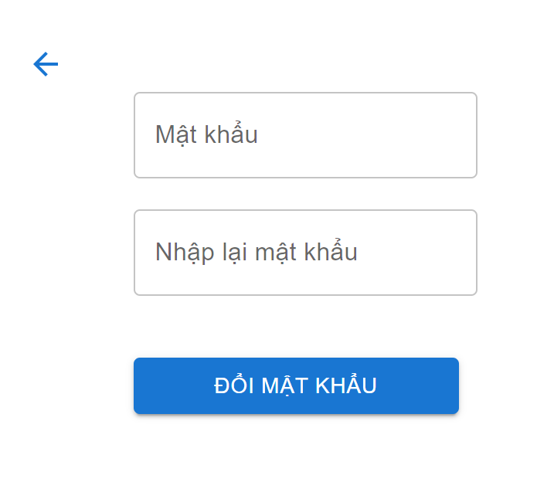
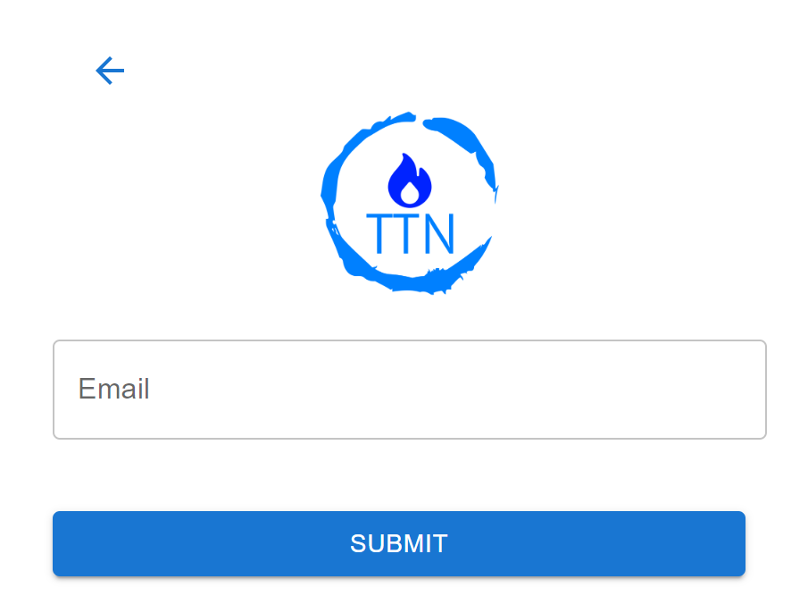

Posts and Telecommunications Institute of Technology |  |  |  |  |  |  | Thiết kế |  |  |  | Tài liệu phát triển |  |  |  | Tên hệ thống |  |  |  | Quản lý thi trắc nghiệm |  |  |  |  | Người tạo | VietND | Ngày tạo | 05/10/2023
 |  |  |  |  |  |  |  |  |  |  |  |  |  |  |  |  |  |  |  |  |  |  |  | Người cập nhật |  | Ngày cập nhật
 |  |  |  |  |  |  |  |  |  |  |  |  |  |  | Màn hình (ID) |  |  |  | ForgotPassword |  | Màn hình (Tên) |  |  | Màn hình quên mật khẩu

 | 8. Danh sách hạng mục

 |  | [Vùng nhập]
 |  | № | Tên hạng mục |  |  |  | Loại dữ liệu |  | Độ dài |  |  | Bắt buộc |  | I/O | Control |  |  | Format |  | Ghi chú
 |  | 1 | Email |  |  |  | Chuỗi chữ |  |  | 32 |  |  | Y | In | Textbox

 |  | [Vùng nút]
 |  | № | Tên hạng mục |  |  |  |  |  | Control |  |  |  |  |  |  | Ghi chú
 |  | 1 | Submit |  |  |  |  |  | Button
 |  | 2 | Quay lại |  |  |  |  |  | Button

Posts and Telecommunications Institute of Technology |  |  |  |  |  |  | Thiết kế |  |  |  | Tài liệu phát triển |  |  |  | Tên hệ thống |  |  |  | Quản lý thi trắc nghiệm |  |  |  |  | Người tạo | VietND | Ngày tạo | 05/10/2023
 |  |  |  |  |  |  |  |  |  |  |  |  |  |  |  |  |  |  |  |  |  |  |  | Người cập nhật |  | Ngày cập nhật
 |  |  |  |  |  |  |  |  |  |  |  |  |  |  | Màn hình (ID) |  |  |  | ForgotPassword |  | Màn hình (Tên) |  |  | Màn hình quên mật khẩu

 | 9. Khái quát chức năng
 |  | (1) Hiển thị ban đầu
 |  |  | 1. Hiển thị màn hình ở trạng thái ban đầu

 |  | (2) Xử lý đăng nhập
 |  |  | 1. Người dùng nhập vào email
 |  |  | 2. Ấn nút submit, nếu kiểm tra đúng email thì gửi link khôi phục cho người dùng
 |  |  | trường hợp phát sinh lỗi thì hiển thị nội dung lỗi, không thực hiện di chuyển màn hình

 |  | (3) Xử lý quên mật khẩu

Posts and Telecommunications Institute of Technology |  |  |  |  |  |  | Thiết kế |  |  |  | Tài liệu phát triển |  |  |  | Tên hệ thống |  |  |  | Quản lý thi trắc nghiệm |  |  |  |  | Người tạo | VietND | Ngày tạo | 05/10/2023
 |  |  |  |  |  |  |  |  |  |  |  |  |  |  |  |  |  |  |  |  |  |  |  | Người cập nhật |  | Ngày cập nhật
 |  |  |  |  |  |  |  |  |  |  |  |  |  |  | Màn hình (ID) |  |  |  | ForgotPassword |  | Màn hình (Tên) |  |  | Màn hình quên mật khẩu

 | 10. Xử lý chi tiết
 |  | (1) Hiển thị ban đầu
 |  |  | 1. Thực hiện khởi tạo màn hình ban đầu

 |  |  |  | [Vùng nhập]
 |  |  |  | № | Tên hạng mục |  |  |  | Nội dung hiển thị |  |  |  |  |  |  |  |  |  |  | Giá trị |  |  | Sử dụng |  | Ghi chú
 |  |  |  | 1 | Email |  |  |  | Email của người dùng |  |  |  |  |  |  |  |  |  |  | Blank |  |  | Có thể

 |  |  |  | [Vùng nút]
 |  |  |  | № | Tên hạng mục |  |  |  | Nội dung hiển thị |  |  |  |  |  |  |  |  |  |  | Giá trị |  |  | Sử dụng |  | Ghi chú
 |  |  |  | 1 | Submit |  |  |  | Submit |  |  |  |  |  |  |  |  |  |  |  |  |  | Có thể

 |  | (2) Xử lý quên mật khẩu
 |  |  | 1. Người dùng nhập vào email, nhấn nút submit thì thực hiện xử lý
 |  |  | 2. Xử lý check
 |  |  |  | a. Check hạng mục
 |  |  |  | № | Tên hạng mục |  |  |  | Nội dung check |  |  |  |  |  |  |  |  |  |  |  |  | Message
 |  |  |  | 1 | Email |  |  |  | Trường hợp chưa nhập, báo lỗi |  |  |  |  |  |  |  |  |  |  |  |  | EMAIL_IS_BLANK
 |  |  |  | 2 | Email |  |  |  | Trường hợp nhập sai định dạng, báo lỗi |  |  |  |  |  |  |  |  |  |  |  |  | INVALID_EMAIL_TYPE
 |  |  |  | 3 | Email |  |  |  | Trường hợp email không tồn tại, báo lỗi |  |  |  |  |  |  |  |  |  |  |  |  | ERROR_EMAIL_NOTFOUND
 |  |  |  | 4 | Email |  |  |  | Trường hợp gửi email thành công |  |  |  |  |  |  |  |  |  |  |  |  | EMAIL_SEND_SUCCESSFULLY

 |  |  | 3. Xử lý quên mật khẩu
 |  |  |  | Đối tượng |  |  |  | Truy xuất
 |  |  |  | User |  |  |  |  | User.email |  |  |  |  |  |  |  | ＝ | const emailParam = searchParams.get('email');
 |  |  |  |  |  |  |  |  | User.codeparam |  |  |  |  |  |  |  | ＝ | const codeParam = searchParams.get('code');

 |  |  |  | a. Truy vấn API:
 |  |  |  |  | Câu truy vấn: |  | Gọi /api/forgot-password/ Truyền vào payload Email của người dùng
 |  |  |  |  | - Nếu thành công: Gửi email link khôi phục cho user
 |  |  |  |  | - Nếu thất bại: thông báo tại màn hình này
 |  |  |  | Thông báo |  | Trường hợp |  |  |  |  |  |  |  |  |  |  |  |  |  |  |  | Message Code
 |  |  |  | SUCCESS |  | Link khôi phục mật khẩu đã được gửi qua email |  |  |  |  |  |  |  |  |  |  |  |  |  |  |  | EMAIL_SEND_SUCCESSFULLY
 |  |  |  | FAIL |  | Kiểm tra lại email

 |  | (3) Xử lý đổi lại mật khẩu
 |  |  | 1. Nhấn vào đường link khôi phục trong email để chuyển sang form reset mật khẩu

